様式13-14
記載例をご確認ください。
青色着色部分について記入してください。その他の部分は自動で計算されます。
様式13-14
所要額精算調書
（法人名： ） |  |  |  |  |  |  |  | （円）
区分 | 総事業費 | 寄付金 その他 収入額 | 対象経費の 実支出額 | 基準額 | 選定額 | 県補助額 | 自己資金 | 備考
 | (A) | (B) | (C)=(A)-(B) | （D） | (E) | (F) | (G)=(C)-(F)

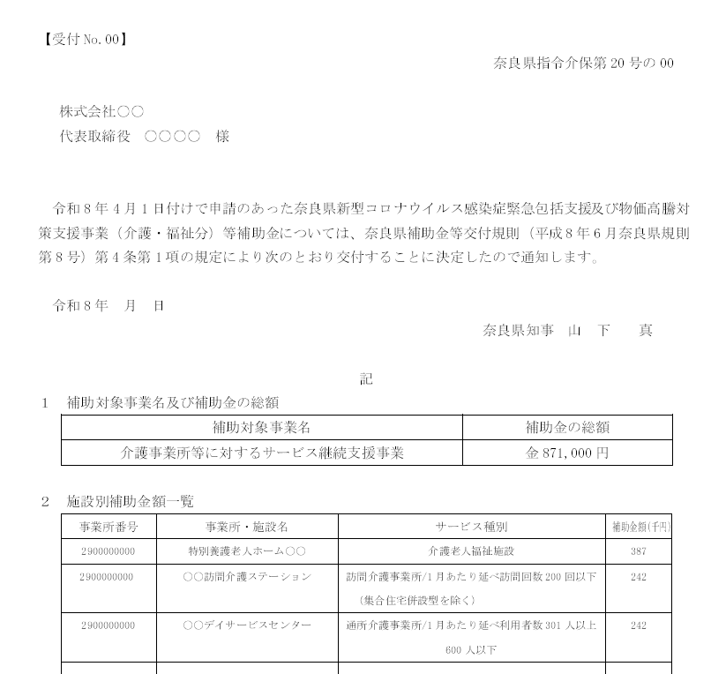
【見本】交付決定通知

合計 | 0 | 0 | 0 | 0 | 0 | 0 | 0
＊水色のセルのみ入力してください。（無色セルは自動計算）
＊選定額(E)欄には(C)、(D)欄のいずれか少ない方の額を記入すること。(Excel活用の場合は自動計算）
＊県補助額(F)欄の小計には、選定額(E)欄のうち、1,000円未満の端数を切り捨てた額を記入すること。(Excel活用の場合は自動計算）

↑
「基準額」に入力

記載例
事業所・サービスごとに記載してください。
事業所・サービスごとに記載してください。
様式13-14
所要額精算調書
（法人名： 株式会社○○ ） |  |  |  |  |  |  |  | （円）
区分 | 総事業費 | 寄付金 その他 収入額 | 対象経費の 実支出額 | 基準額 | 選定額 | 県補助額 | 自己資金 | 備考
 | (A) | (B) | (C)=(A)-(B) | （D） | (E) | (F) | (G)=(C)-(F)
特別養護老人ホーム○○ | 473,000 |  | 473,000 | 387,000 | 387,000 | 387,000 | 86,000
○○訪問介護事業所 | 196,500 |  | 196,500 | 242,000 | 196,500 | 196,000 | 500
○○デイサービスセンター | 290,000 |  | 290,000 | 242,000 | 242,000 | 242,000 | 48,000
事業施設別個票（様式13－13）の実績額（円単位）を記入。
自己資金ではありません。１０００円未満の端数を施設が負担する金額は記載しないでください。
事業施設別個票（様式13－13）の補助上限額を記入。

合計 | 959,500 | 0 | 959,500 | 871,000 | 825,500 | 825,000 | 134,500
＊水色のセルのみ入力してください。（無色セルは自動計算）
＊選定額(E)欄には(C)、(D)欄のいずれか少ない方の額を記入すること。(Excel活用の場合は自動計算）
＊県補助額(F)欄の小計には、選定額(E)欄のうち、1,000円未満の端数を切り捨てた額を記入すること。(Excel活用の場合は自動計算）

